エビデンス
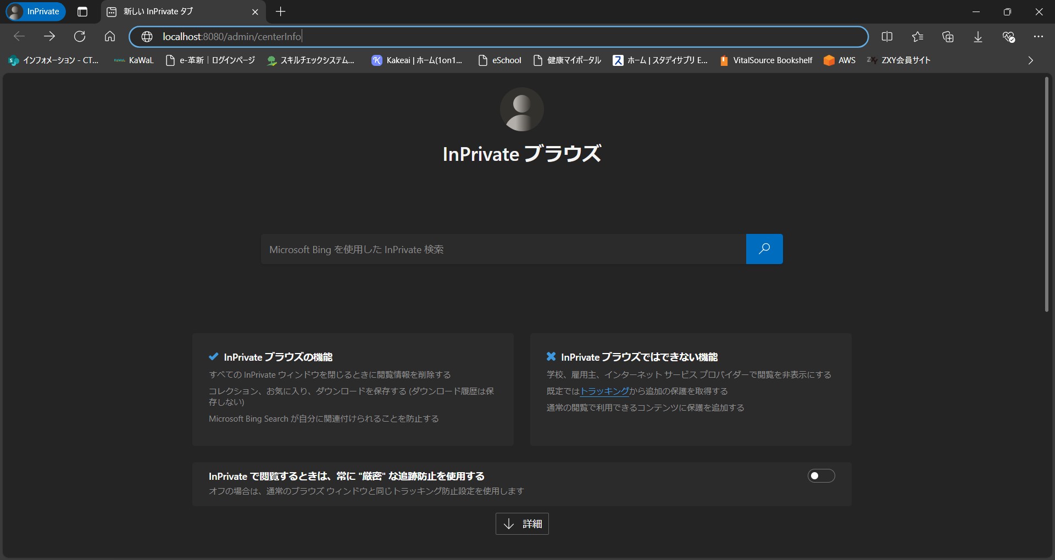
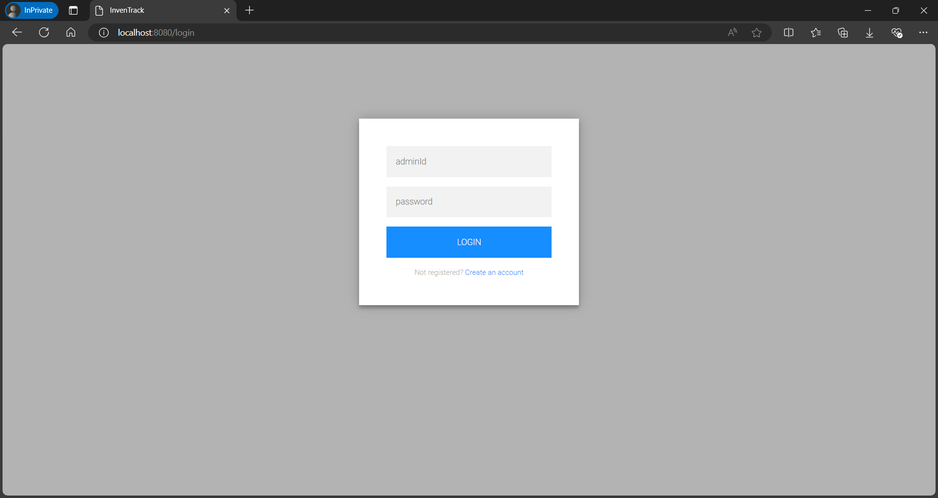
試験エビデンス |  | システム名 | 在庫管理システム | 作成者 | 溝口 | 作成日 | 2024/11/13
 |  | 業務分類 | Admin
 |  | 機能 | 在庫一覧 | 更新者 | 溝口 | 更新日 | 2024-11-18
 |  | 機能ID | IA01
項番 | 1.1-1.1
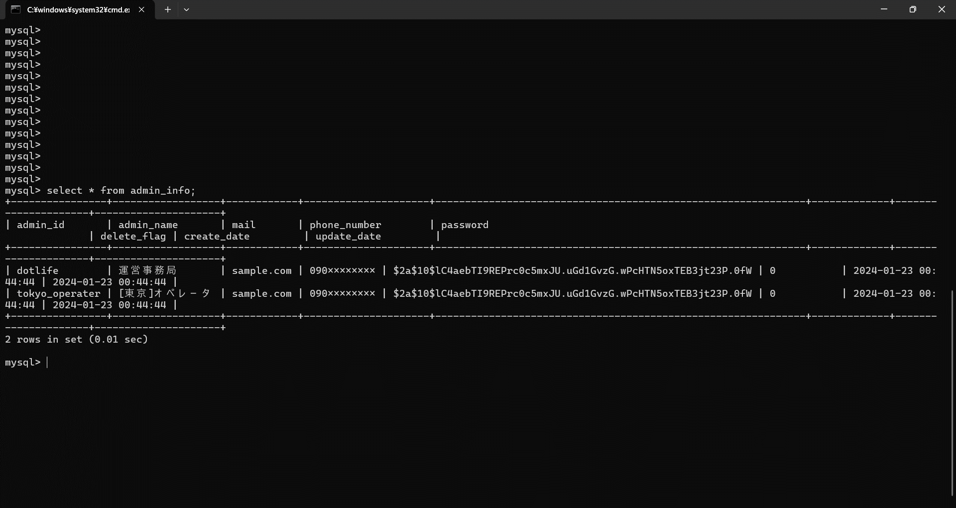

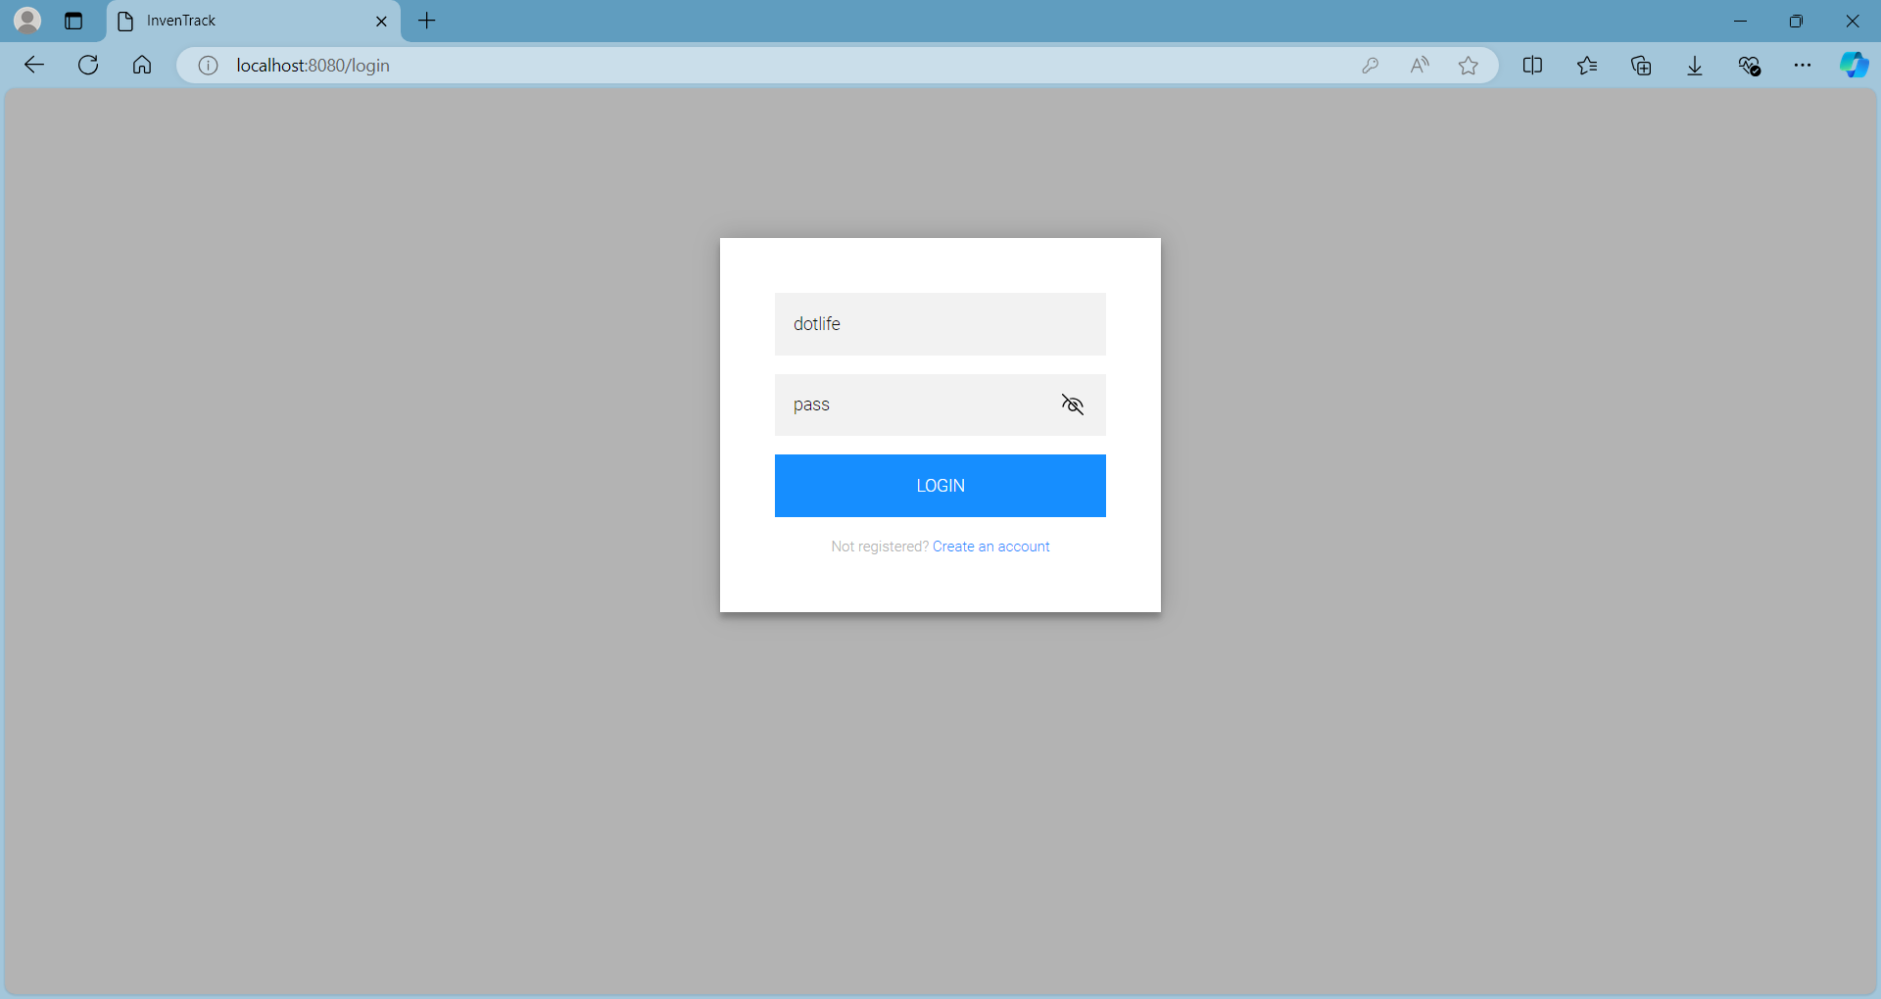

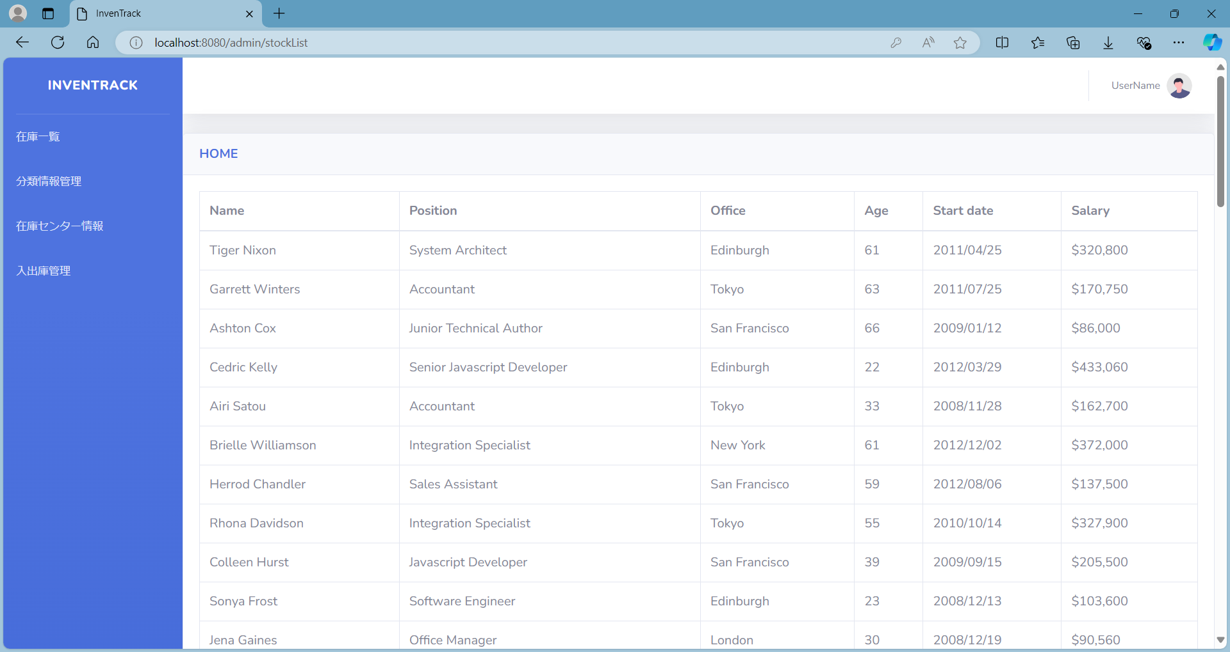





項番 | 2.1-1.1


項番 | 2.2-1.1
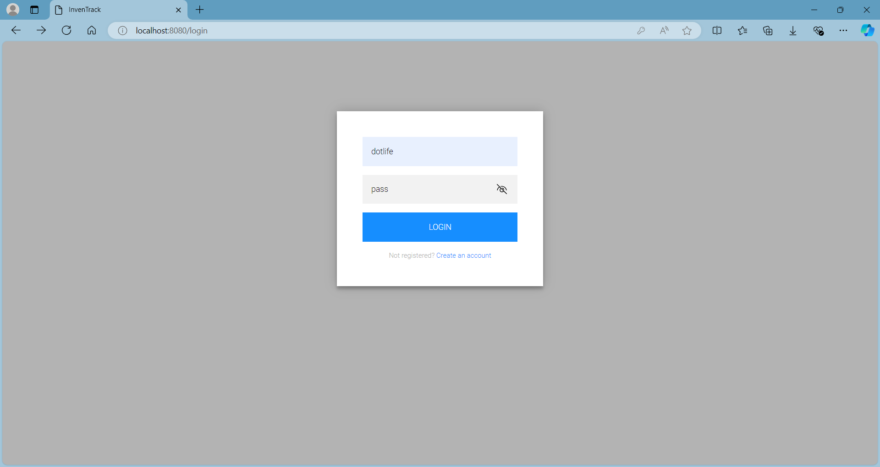



項番 | 2.2-1.2


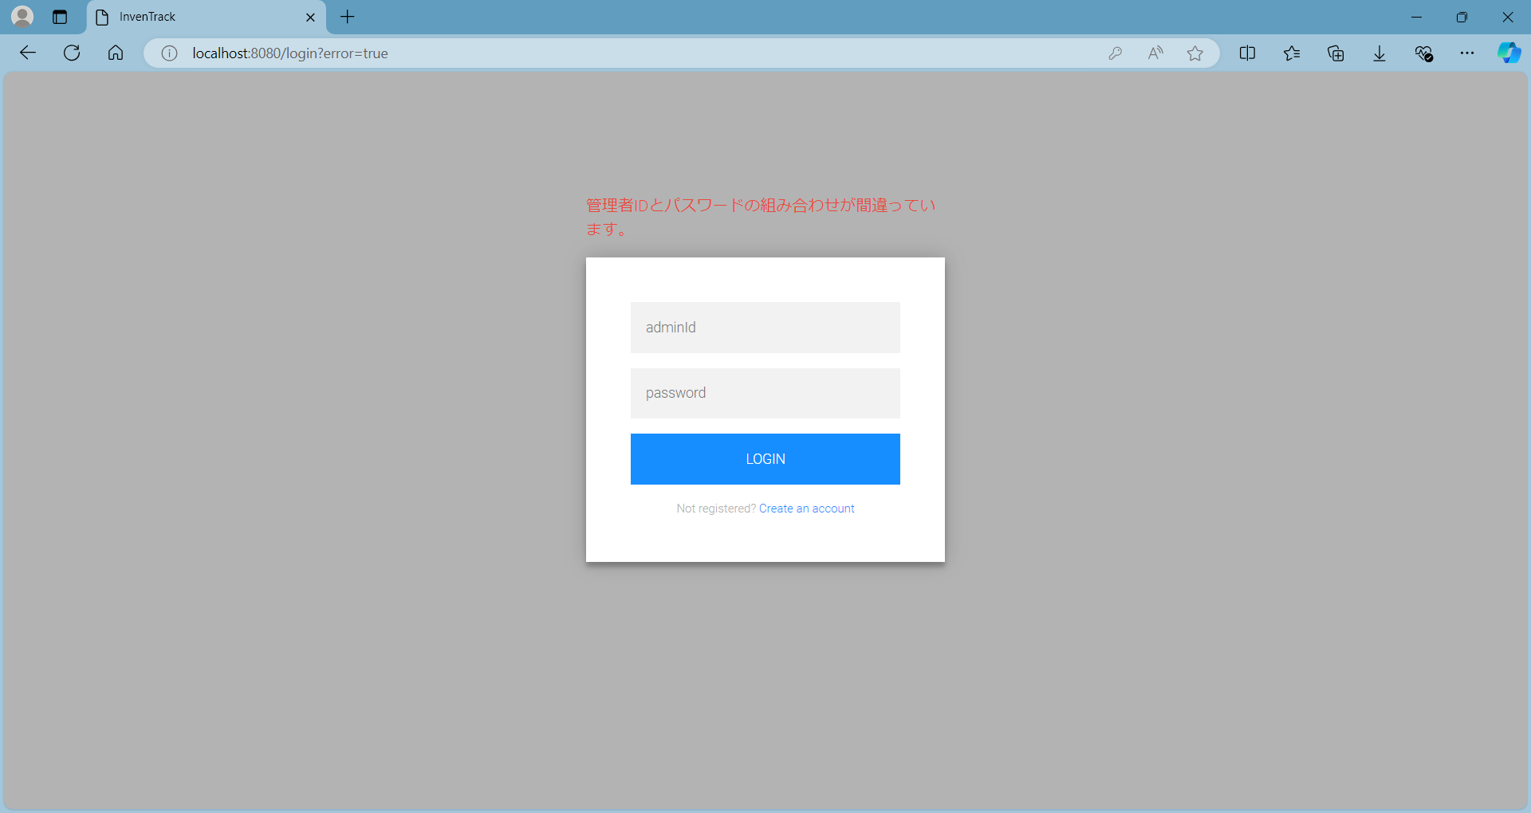

項番 | 2.2-1.3




項番 | 2.2-1.4


項番 | 2.2-1.5



項番 | 2.2-1.6



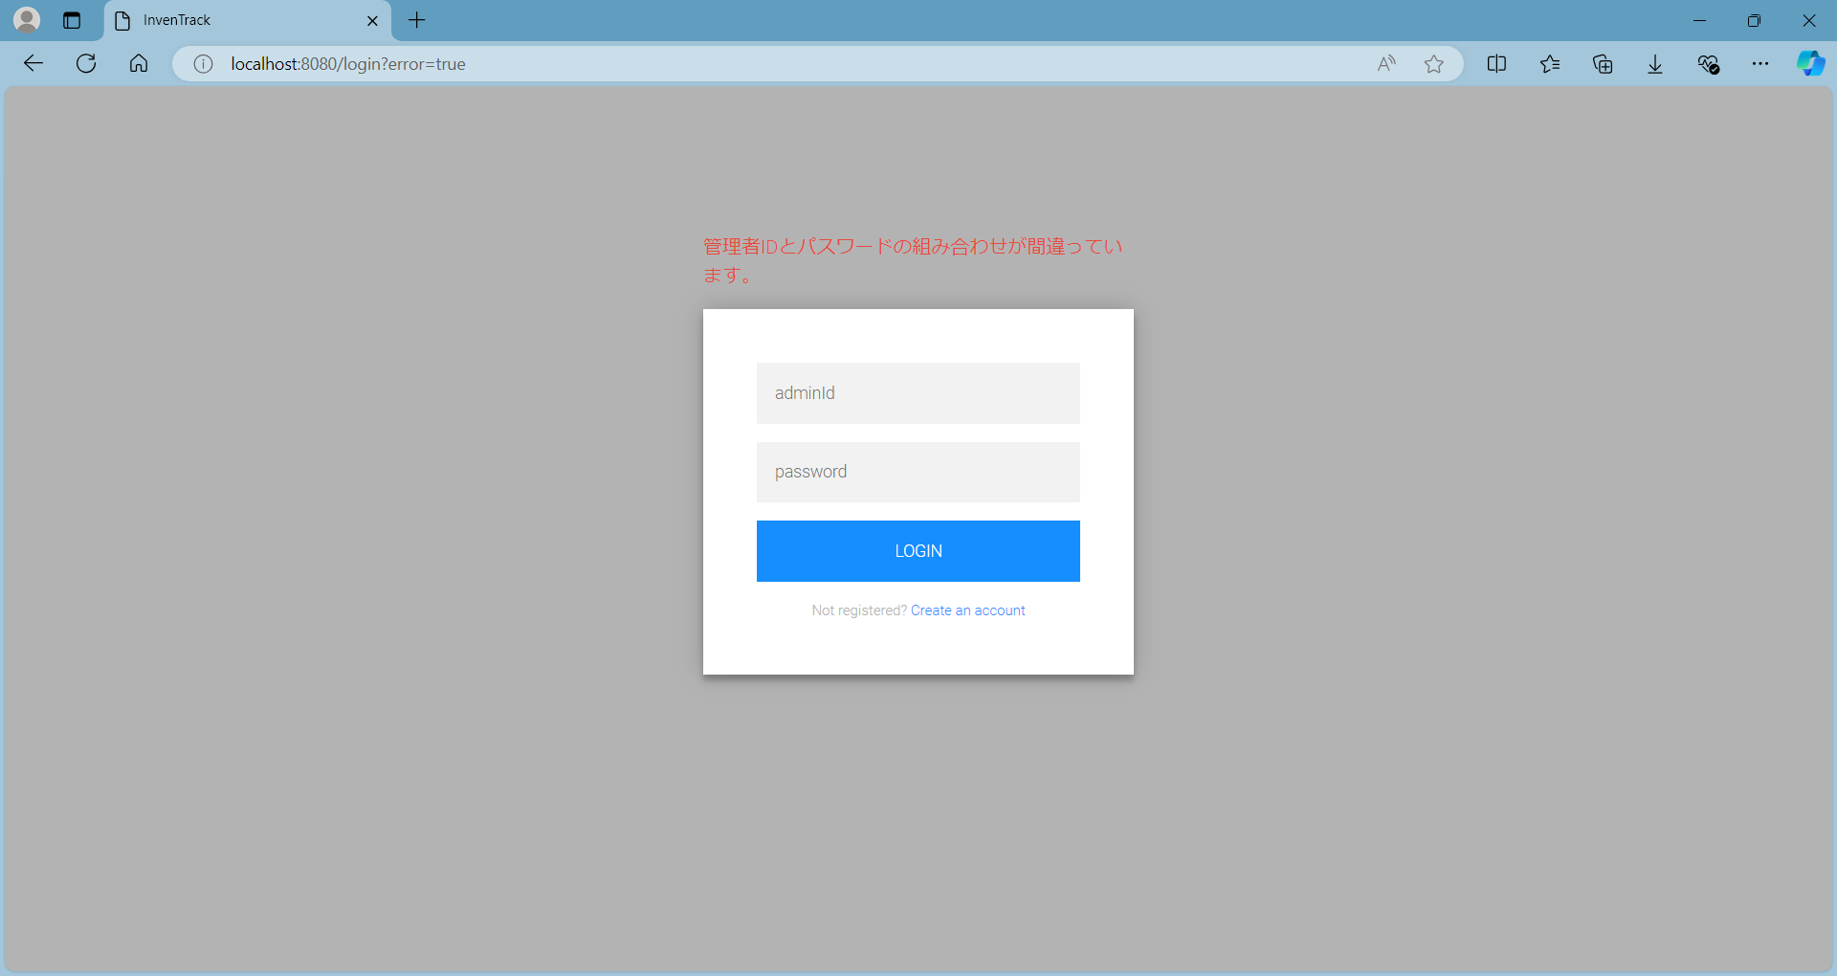

項番 | 2.2-1.7



項番 | 2.2-1.8



項番 | 3.1-1.1
ログイン後初期表示

在庫一覧から分類情報管理

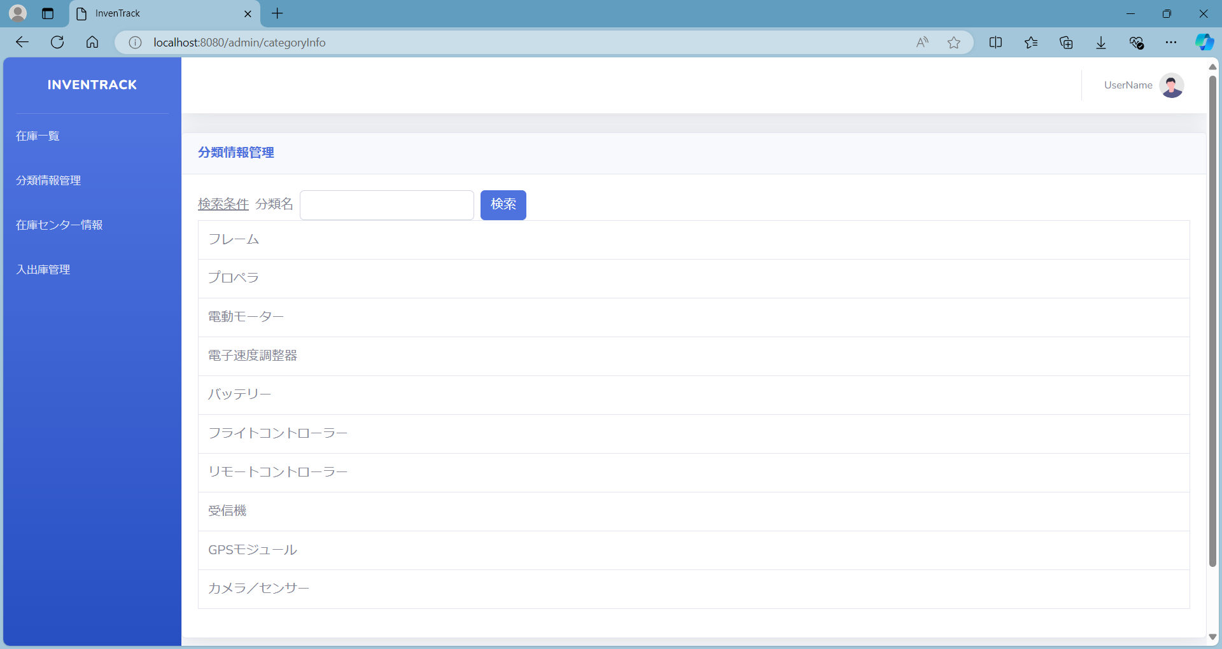

分類情報管理から在庫センター情報

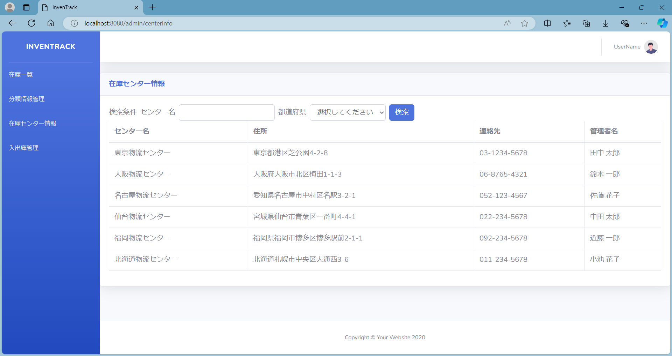

項番 | 3.1-1.2





項番 | 3.1-1.3

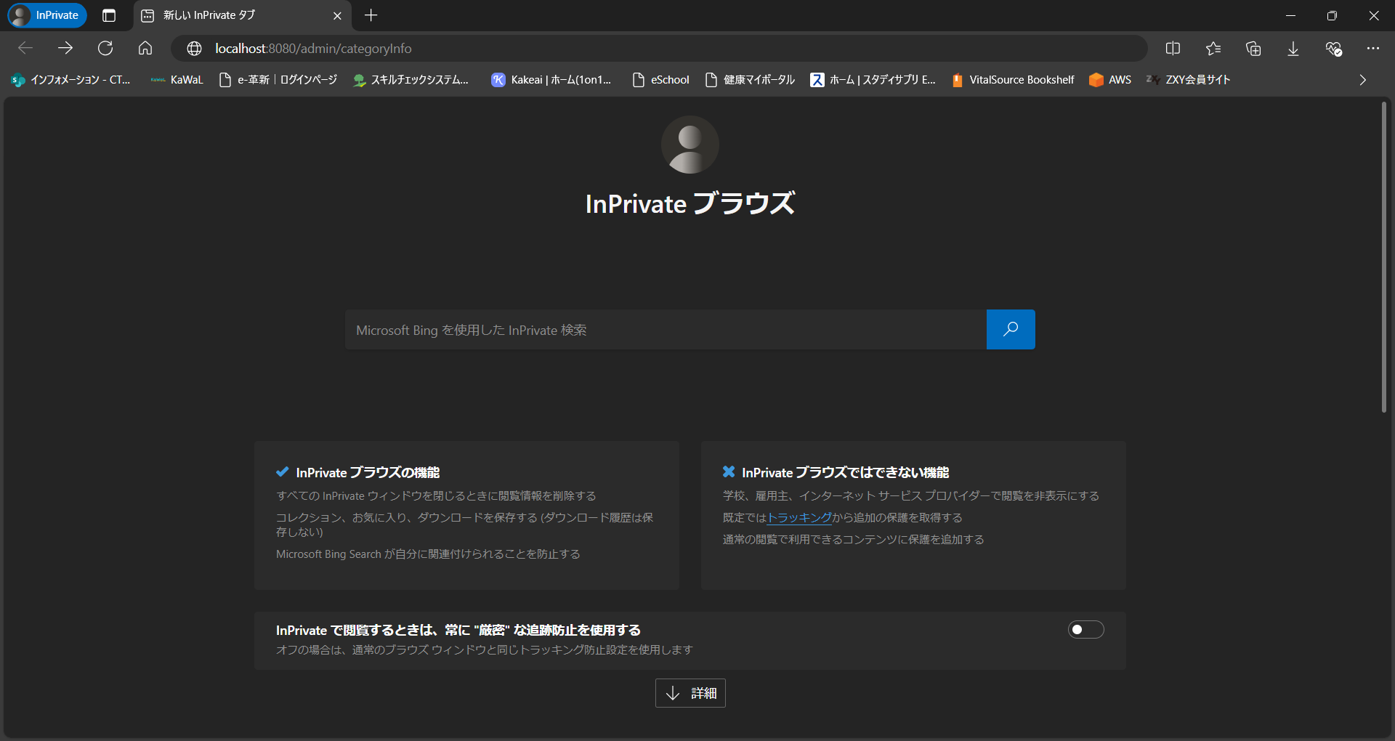

項番 | 3.1-1.4

